Foglio1
 | FICHA TECNICA Art. |  | 222
 | Fecha: | 2025-11-12
 | Cod art. | Z0222RAA05000 |  | Barcode: | 8009371022248

Articulo: | Armario con estantes

Familia: | GARAGE MEGA

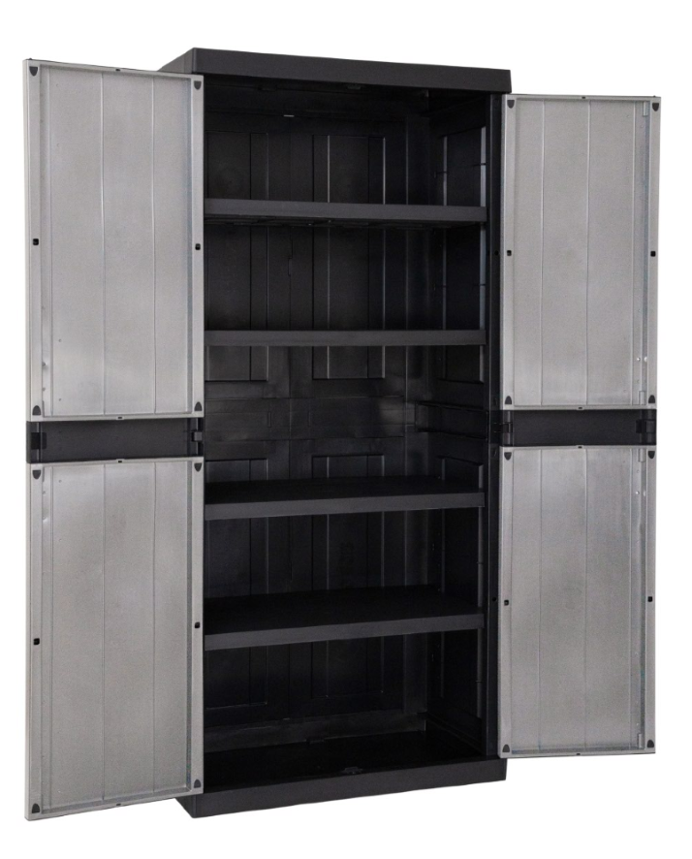
Medidas: | cm 89x54x190h

Embalaje: | cm 40,5x59,5x89h

Peso neto | 25.02 Kg

Peso bruto: | 27.25 Kg

Caracteristicas: | El armario Toomax Garage Mega de 2 puertas con 3 estantes ajustables es la solución perfecta para organizar espacios interiores y exteriores. El montaje requiere herramientas y, por seguridad y estabilidad, debe fijarse a la pared (los accesorios de montaje no están incluidos). Se limpia fácilmente con agua y jabón. Predispocición para el candado. Peso max por estante: 50 kg.

Notas:

